Foglio2
https://www.valdama.it/it/
Immagini | DESCRIZIONE | Q.TA' | Prezzo Listino | TOT
 | Lavabo Tondo Varm | 270 | 265.00 € | 71,550.00 €
 | Lavabo Quadrato Varm | 460 | 255.00 € | 117,300.00 €
 | Lavabo Angolare Varm | 40 | 245.00 € | 9,800.00 €
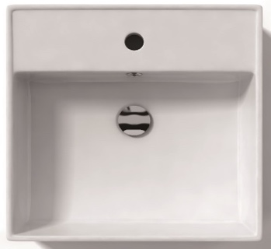 | Lavabo Barbara c/foro rub. | 15 | 290.00 € | 4,350.00 €
 | Lavabo Barbara no/foro rub. | 20 | 270.00 € | 5,400.00 €
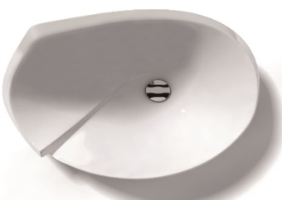 | Lavabo Lied | 7 | 705.00 € | 4,935.00 €
 | Lavabo Golf | 15 | 705.00 € | 10,575.00 €
 | Lavabo Ca' Tron 60 | 78 | 412.00 € | 32,136.00 €
 | Lavabo Pitagora 44 Sottopiano | 165 | 323.00 € | 53,295.00 €
 | Lavabo Pitagora 44 | 40 | 411.00 € | 16,440.00 €
 | Lavabo Grace 75 Incasso | 1 | 370.00 € | 370.00 €
 | Lavabo Grace 75 Sottopiano | 17 | 370.00 € | 6,290.00 €
 | Lavabo Grace 54W Appoggio | 54 | 245.00 € | 13,230.00 €
 | Lavabo Start 72x50 | 113 | 500.00 € | 56,500.00 €
 | Lavabo Start 50x50 | 104 | 410.00 € | 42,640.00 €
 | Lavabo Urban 70 | 64 | 365.00 € | 23,360.00 €
 | Lavabo Urban 100 | 19 | 385.00 € | 7,315.00 €
 | Lavabo Unlimited 100 | 60 | 390.00 € | 23,400.00 €
 | Lavabo Under 80 | 42 | 370.00 € | 15,540.00 €
 | Lavabo Pod 60 | 30 | 410.00 € | 12,300.00 €
 | Lavabo Acquerello 38x43 | 40 | 529.00 € | 21,160.00 €
TOTAL |  | 1654 |  | 547,886.00 €

